家具
洛宁·浩德山水文苑售楼处--家具清单
序号 | 位置 | 名称 | 图片 | 外框尺寸（mm） |  |  | 材质 | 单位 | 数量 | 含税单价 | 合价 | 产地 | 备注
 |  |  |  | 长 | 宽 | 高 |  |  |  | 元/组（件） | 元
一层
1 | 接待台 | 接待倚 |  | 500 | 540 | 800 | 实木框架+布艺软包 | 件 | 3 | 1375 | 4125 | 广州
2 | 深洽区 | 多人沙发 |  | 2900 | 900 | 800 | 实木框架+布艺软包 | 件 | 2 | 7678 | 15356 | 广州
3 | 深洽区 | 茶几 |  | 1500 | 850 | 450 | 实木框架+金属 | 组 | 2 | 4433 | 8866 | 广州
4 | 深洽区 | 单人沙发 |  | 800 | 775 | 750 | 实木框架+布艺软包 | 件 | 4 | 2684 | 10736 | 广州
5 | 浅洽区 | 洽谈桌 |  | 直径750*750 |  |  | 石材台面+金属 | 件 | 4 | 1364 | 5456 | 广州
6 | 浅洽区 | 洽谈椅 |  | 560 | 580 | 800 | 实木框架+布艺软包 | 件 | 16 | 2046 | 32736 | 广州
7 | 儿童区 | 墩 |  | 直径500*450 |  |  | 实木框架 | 件 | 3 | 1364 | 4092 | 广州
8 | 儿童区 | 单椅 | 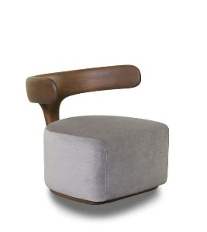 | 500 | 530 | 600 | 实木框架+布艺软包 | 件 | 3 | 1466.3 | 4398.9 | 广州
9 | 水吧区 | 单人沙发 |  | 530 | 500 | 600 | 实木框架+布艺软包 | 件 | 3 | 2728 | 8184 | 广州
10 | 水吧区 | 单椅 | 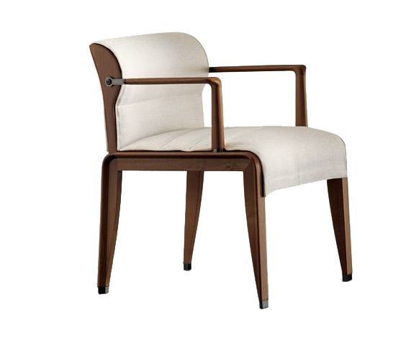 | 530 | 500 | 600 | 实木框架+布艺软包 | 件 | 3 | 2557.5 | 7672.5 | 广州
11 | 签约洽谈区 | 沙发 |  | 1800 | 800 | 800 | 实木框架+布艺软包 | 件 | 1 | 4433 | 4433 | 广州
12 | 签约洽谈区 | 茶几 |  | 800 | 800 | 450 | 实木框架+金属腿 | 件 | 1 | 3751 | 3751 | 广州
13 | 签约洽谈区 | 单人沙发 |  | 550 | 650 | 700 | 实木框架+皮革软包 | 件 | 2 | 3069 | 6138 | 广州
14 | 签约洽谈区 | 茶台 |  | 2200 | 800 | 750 | 实木框架+金属腿 | 件 | 1 | 4774 | 4774 | 广州
15 | 签约洽谈区 | 单椅 |  | 600 | 530 | 800 | 实木框架+布艺软包+金属脚套 | 件 | 2 | 1670.9 | 3341.8 | 广州
16 | 主卧飘窗 | 长榻 |  | 1300 | 420 | 450 | 实木框架+布艺软包 | 件 | 1 | 1875.5 | 1875.5 | 广州
17 | 收银室 | 单椅 |  | 530 | 570 | 800 | 实木框架+皮革软包 | 件 | 3 | 1329.9 | 3989.7 | 广州
18 | 办公室 | 办公桌 |  | 1200 | 1200 | 750 | 实木框架 | 组 | 2 | 2178 | 4356 | 上海
19 | 办公室 | 办公椅 |  | 480 | 490 | 1160 | 综合材质 | 件 | 4 | 818.4 | 3273.6 | 上海
二层 |  |  |  |  |  |  |  |  |  | 0 | 0
1 | 项目总办公室 | 办公桌 |  | 2100 | 800 | 750 | 实木框架+皮革硬包+混油 | 件 | 1 | 5346 | 5346 | 上海
2 | 项目总办公室 | 办公椅 |  | 840 | 880 | 960 | 实木框架+皮革软包 | 件 | 1 | 2693.9 | 2693.9 | 上海
3 | 项目总办公室 | 办公椅 |  | 480 | 490 | 860 | 实木框架+皮革软包 | 组 | 1 | 1466.3 | 1466.3 | 上海
4 | 项目总办公室 | 茶桌 |  | 1800 | 800 | 750 | 实木框架+石材腿 | 件 | 1 | 4785 | 4785 | 上海
5 | 项目总办公室 | 单椅 |  | 500 | 530 | 780 | 实木框架+皮革 | 件 | 3 | 1595 | 4785 | 上海
6 | 敞开办公室 | 办公桌 |  | 1400 | 600 | 750 | 实木框架 | 组 | 3 | 2332 | 6996 | 上海
7 | 敞开办公室 | 办公椅 |  | 480 | 490 | 1160 | 复核材质 | 件 | 6 | 818.4 | 4910.4 | 上海
8 | 按揭室 | 办公桌 |  | 1400 | 600 | 750 | 实木框架 | 件 | 1 | 2332 | 2332 | 上海
9 | 按揭室 | 办公椅 |  | 480 | 490 | 1160 | 复核材质 | 件 | 1 | 818.4 | 818.4 | 上海
10 | 营销办公室 | 书桌 |  | 1800 | 750 | 750 | 实木框架 | 件 | 1 | 4433 | 4433 | 上海
11 | 营销办公室 | 书椅 |  | 480 | 490 | 1160 | 复核材质 | 件 | 2 | 2216.5 | 4433 | 上海
12 | 营销办公室 | 沙发 |  | 1700 | 780 | 800 | 实木框架+皮革软包 | 件 | 1 | 4433 | 4433 | 上海
13 | 财务室 | 办公桌 |  | 1400 | 600 | 750 | 实木框架 | 组 | 1 | 2332 | 2332 | 上海
14 | 财务室 | 办公椅 |  | 480 | 490 | 1160 | 复核材质 | 件 | 2 | 803 | 1606 | 上海
15 | 会议室 | 会议桌 |  | 3700 | 1400 | 750 | 实木框架+金属腿 | 件 | 1 | 7843 | 7843 | 上海
16 | 会议室 | 会议椅 |  | 480 | 490 | 1160 | 复核材质 | 件 | 12 | 1325.5 | 15906 | 上海
合计 |  |  |  |  |  |  |  |  |  |  | 212674
本清单产品相似度95%以上 质保3年

